PRO100 ЕГЭ
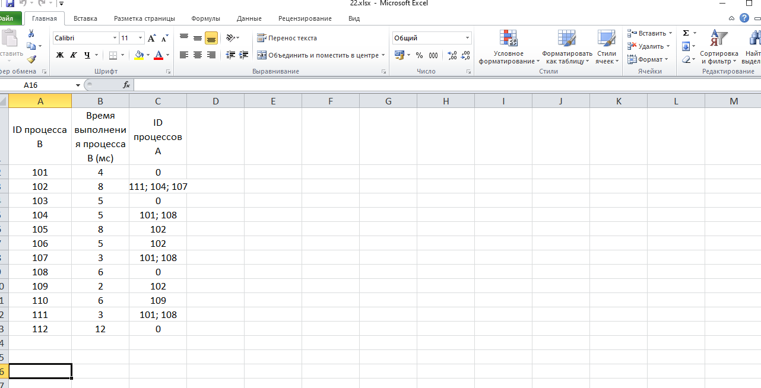
ID процесса B | Время выполнения процесса B (мс) | ID процессов A
101 | 4 | 0
102 | 8 | 111; 104; 107
103 | 5 | 0
104 | 5 | 101; 108
105 | 8 | 102
106 | 5 | 102
107 | 3 | 101; 108
108 | 6 | 0
109 | 2 | 102
110 | 6 | 109
111 | 3 | 101; 108
112 | 12 | 0

